Indicateur
 | Commerce de détail
 | Appréciation de la situation des affaires

 | Vaud

Valeur de l'enquête de janvier 2024 | -9.9

Valeur :
● du mois précédent | -5.8
● du mois correspondant de l'année précédente | +10.8

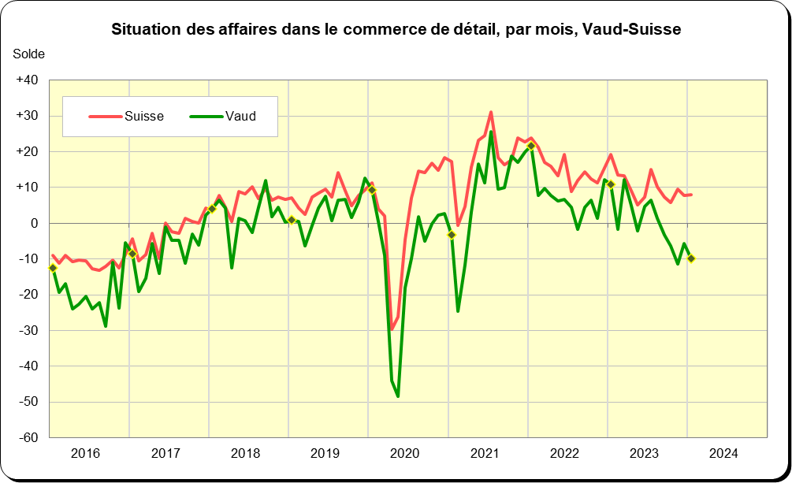

Note :
Les données pour le canton de Vaud sont disponibles à partir d'octobre 2012.
La marche des affaires est illustrée ici par des soldes, pondérés par l'emploi, entre les parts des répondants (en %) indiquant une situation positive et ceux indiquant une situation négative. Ces soldes peuvent varier théoriquement entre +100 ("bonne situation" pour tous les répondants ) et -100 ("situation mauvaise" pour tous les répondants), la valeur 0 correspond à une répartition équilibrée entre les constats divergents.

Source :
Centre de recherches conjoncturelles de l'EPFZ, Commission de conjoncture vaudoise

